关系图
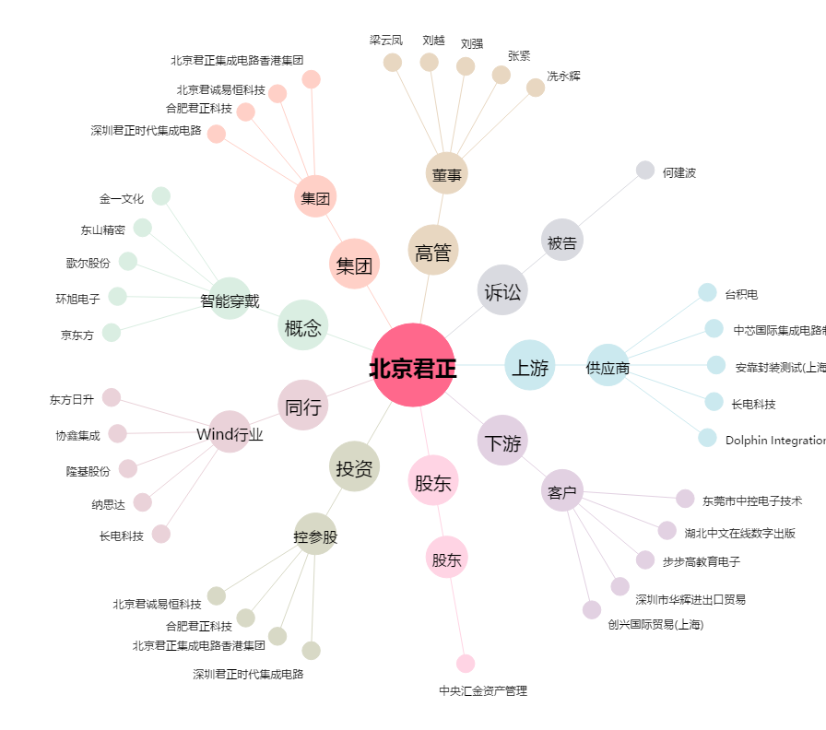
北京君正[300223.SZ] - 关系概览图

